Sheet1
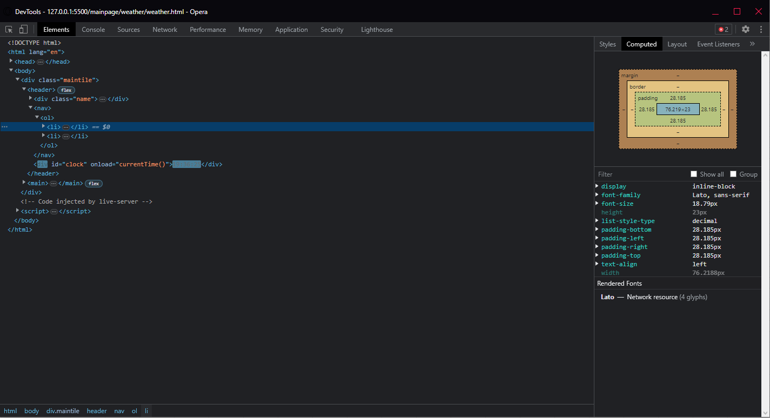
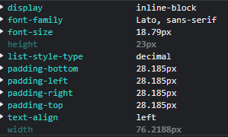
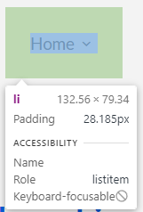
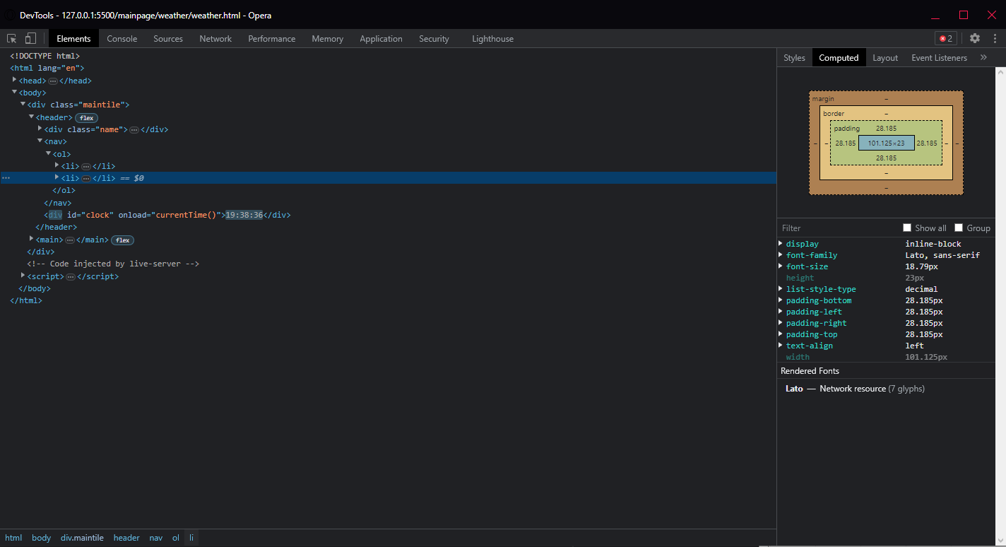
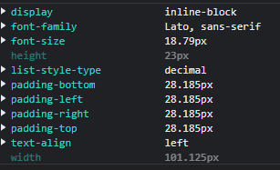
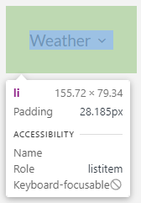
Numer | 9
Wykonawca testu | Mateusz Jankowski
Data wykonania
Rodzaj testu | Test interfejsu
Nazwa testu | Test sprawdzający pozycję oraz odstęp przycisków Home oraz Weather
Priorytet | Niski
Podstawa testu | Wymagania klienta
Opis | Klient chce, aby przyciski Home oraz Weather znajdujące się w polu nawigacyjnym były ustawione jeden za drugim w linii prostej, oraz były w pewnej odległości od siebie.

Oczekiwany rezultat | Przyciski mają być ustawione w następującej kolejności - Home, Weather. Ich padding ma wynosić [28px].

Otrzymany rezultat | Zgodny z oczekiwanymi rezultatami.

Załączniki | Zrzuty ekranu.

